1
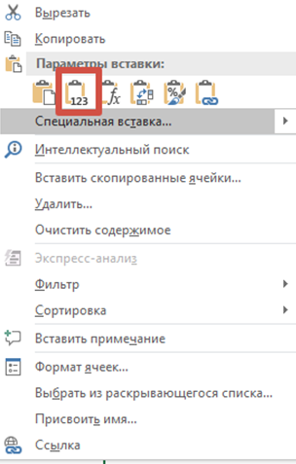
Код затраты: | 1
Наименование затраты: | Услуги компетентного органа или уполномоченной организации в стране экспорта по осуществлению процедур оценки соответствия продукции (регистрации, подтверждения соответствия, испытаний, сертификации и других форм оценки соответствия, установленных законодательством иностранного государства или являющихся условием внешнеэкономического контракта)
Перед началом заполнения на каждой странице необходимо активировать макрос "включить содержимое"
Внимание! При заполнении ячейки нельзя "протягивать" вниз, даже если значения в них совпадают. Можно пользоваться копированием, при этом выбирать формат вставки - "вставить как значение"
Страница 1 заполняется только в том случае, если у клиента заключен агенский договор или договор поставки
Если клиент понес зараты напрямую, либо экспортирует напрямую - лист 1 остается пустым

Агентский договор/договор на поставку |  |  |  |  |  |  |  |  |  |  |  | Ошибки заполнения полей
Номер | Дата подписания | Дата начала действия | Дата окончания действия | Пролонгация | Наименование контрагента | ИНН/VAT контрагента (при наличии) | КПП контрагента | Предмет договора | Дополнительное соглашение | Дополнительная информация | Тип договора

Номер заносится вручную. ДУБЛИРОВАНИЕ НОМЕРОВ ДОКУМЕНТОВ ЗАПРЕЩЕНО, каждый договор указывается ОДИН РАЗ! Заполняйте внимательно! Любые опечатки могут привести к сокращению заявленного размера субсидии или отказу по заявке. | Дата заносится вручную в формате дд.мм.гггг Заполняйте внимательно! Любые опечатки могут привести к сокращению заявленного размера субсидии или отказу по заявке. | Дата заносится вручную в формате дд.мм.гггг Заполняйте внимательно! Любые опечатки могут привести к сокращению заявленного размера субсидии или отказу по заявке. | Дата заносится вручную в формате дд.мм.гггг Заполняйте внимательно! Любые опечатки могут привести к сокращению заявленного размера субсидии или отказу по заявке. | Если не заполнена предыдущая ячейка, в этой ячейке ставим "да" . Если заполнена предыдущая ячейка, можно ничего не ставить | Полное или сокращенное наименование контрагента, с которым заключен заполняемый договор. Заполняйте внимательно! Любые опечатки могут привести к сокращению заявленного размера субсидии или отказу по заявке. | Данные заносятся вручную. Если вы заполняете договор поставки, то ИНН вашего контрагента должен совпадать с тем, что указан в ГТД/стат. формах. Этот ИНН также должен быть указан на листе 5 шаблона в столбце "ИНН декларанта". Заполняйте внимательно! Любые опечатки могут привести к сокращению заявленного размера субсидии или отказу по заявке. | Если заполнена ячейка ИНН, ячейка КПП заполняется обязательно. Данные заносятся вручную. Заполняйте внимательно! Любые опечатки могут привести к сокращению заявленного размера субсидии или отказу по заявке. | Указываются конкретные виды работ по заполняемому договору | При наличии доп.соглашения в этой ячейке указываются их реквизиты (не забудьте приложить их сканы в общем пакете документов к заявке!) | Если вы знаете, что какая-либо информация по вашему договору поставки/агентскому договору может вызвать вопрос у экспертов при проверке, укажите здесь необходимый комментарий | Тип договора проставляется из выпадающего списка - агенский или на поставку

